TDSheet
Структура расходов денежных средств

Период: Январь 2019 г. - Сентябрь 2019 г.
Отбор: Учреждение = Дума Артемовского городского округа

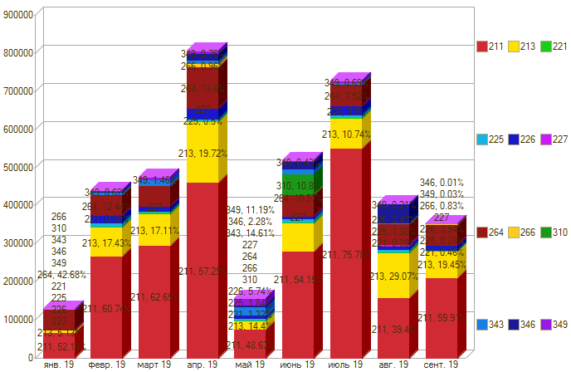

Период \ КЭК | 211, Заработная плата | 213, Начисления на выплаты по оплате труда | 221, Услуги связи | 225, Работы, услуги по содержанию имущества | 226, Прочие работы, услуги | 227, Страхование | 264, Пенсии, пособия, выплачиваемые работодателями, нанимателями бывшим работникам | 266, Социальные пособия и компенсации персоналу в денежной форме | 310, Увеличение стоимости основных средств | 343, Увеличение стоимости горюче-смазочных материалов | 346, Увеличение стоимости прочих материальных запасов | 349, Увеличение стоимости прочих материальных запасов однократного применения | ИТОГО

янв. 19 | 67,000.00 | 6,592.47 |  |  |  |  | 54,798.99 |  |  |  |  |  | 128,391.46
февр. 19 | 267,475.53 | 76,770.24 | 1,604.82 | 8,545.20 | 19,832.00 |  | 54,798.99 | 57.50 |  | 6,450.00 | 2,115.00 | 2,740.00 | 440,389.28
март 19 | 297,258.11 | 81,190.01 | 5,675.76 | 2,033.60 | 10,000.00 |  | 54,798.99 | 1,081.05 |  | 13,501.48 |  | 4,450.00 | 469,989.00
апр. 19 | 461,810.35 | 158,919.22 | 2,144.04 | 4,005.12 | 28,335.20 |  | 109,597.98 | 7,737.16 |  | 8,227.00 | 18,143.00 | 3,132.00 | 802,051.07
май 19 | 76,079.70 | 22,527.97 | 2,063.82 | 2,876.96 | 7,975.00 |  |  |  |  | 24,035.50 | 2,384.58 | 17,510.30 | 155,453.83
июнь 19 | 280,790.22 | 74,631.87 | 1,535.10 | 9,730.24 | 6,000.00 |  | 54,798.99 | 57.50 | 55,994.03 | 11,907.50 | 19,803.13 | 2,246.80 | 517,495.38
июль 19 | 551,874.31 | 78,220.00 | 1,988.89 | 5,811.92 | 24,512.00 |  | 54,798.99 | 57.50 |  | 4,394.00 | 604.99 | 2,500.00 | 724,762.60
авг. 19 | 159,603.78 | 117,769.79 | 1,589.56 | 5,600.00 | 9,000.00 | 4,198.93 | 54,798.99 | 57.50 |  | 1,323.00 | 49,322.90 | 860.00 | 404,124.45
сент. 19 | 212,125.45 | 68,866.79 | 1,637.50 | 1,001.68 | 10,538.00 |  | 54,798.99 | 2,952.89 |  |  | 49.20 | 100.00 | 352,070.50
Итого |  |  |  |  | 16,000.00 |  |  |  |  |  | 13,000.00 | 18,880.00 | 3,994,727.57

